SENSORES SUPERIOR
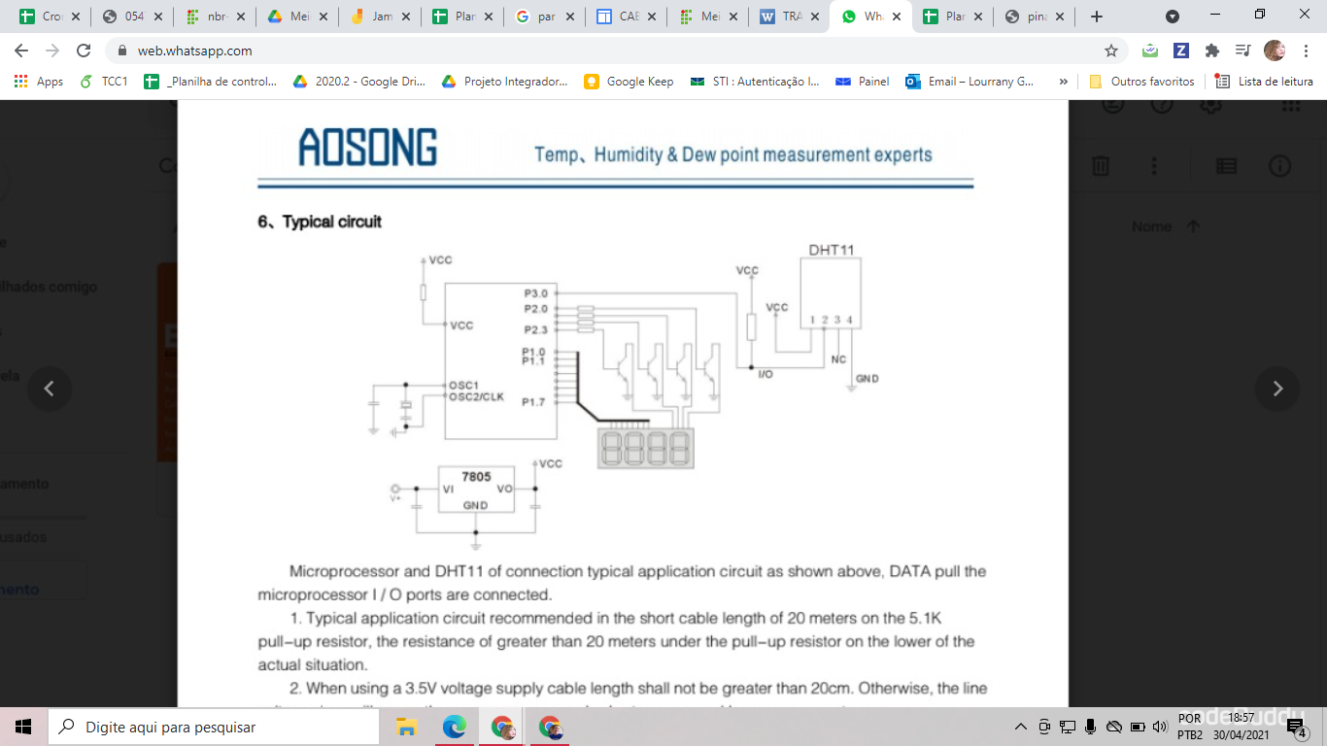
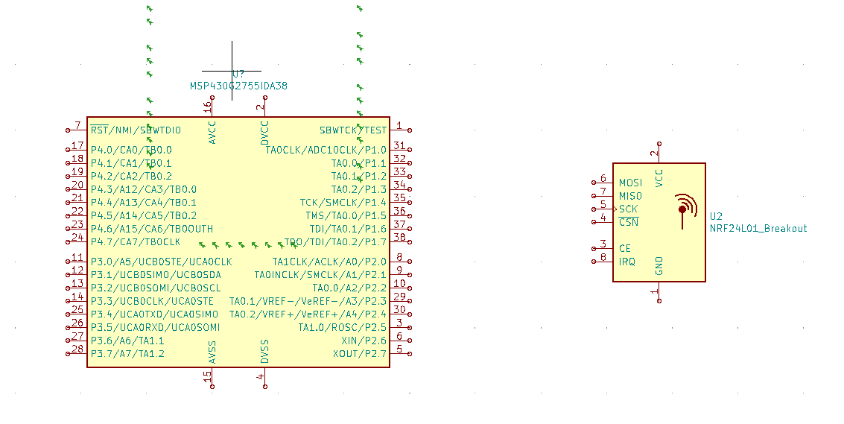

COMPONENTE | Pino MSP | PINO COMPONENTE | OBSERVAÇÕES
RF | P2.1 | CS |  |  | OK
 | P2.0 | CE
 | P1.5 | SCK
 | P1.7 | MOSI
 | P1.6 | MISO
CO2 | P3.3 TXD | RX | Ligado na rede 5V( Digital) |  | OK
 | P3.4 RXD | TX
DHT11 | GND | 4 | Ligado a um resistor de pull-up (Digital) |  | OK
 | -- | 3
 | P4.2 | 2
 | VCC | 1
Sensor de Nivel L26M 1 | P1.3 | Fio de dados | O outro fio ligado ao VCC 5V rede (alto ou baixo) | Na2CO3 baixo | OK
Sensor de Nivel L26M 2 | P1.4 | Fio de dados | O outro fio ligado ao VCC 5V rede (alto ou baixo) | Na2CO3 alto | OK
Encoder 1 | P4.3 | Preto | VCC 5V rede (saída alta a cada rotação) | 20 | OK
 | P4.4 | Orange |  | 21
 | P4.5 | Branco |  | 22
Encoder 1 | P1.0 | Preto | VCC 5V rede (saída alta a cada rotação) |  | OK
 | P1.1 | Orange
 | P1.2 | Branco

